総括表
令和7年度交差点交通量調査報告書
交差点名 |  |  |  | №68 日野二丁目 【-】 |  |  |  |  | 調査年月日 | 2025-11-18 | 天候 | 曇り 一時 晴れ | 68
所在地 |  |  |  | 港南区日野二丁目 |  |  |  |  | 調査時間帯 | 7:00～19:00（12時間合計） |  |  | 日野二丁目
 |  |  |  |  |  |  |  |  |  |  |  |  | -
 |  |  |  |  |  |  |  |  |  |  |  |  | 日野二丁目
 |  |  |  |  |  |  |  |  |  |  |  |  | 2025-11-18
 |  |  |  |  |  |  |  |  |  |  |  |  | 曇り 一時 晴れ
日野二丁目

出典：港南区区民生活マップ

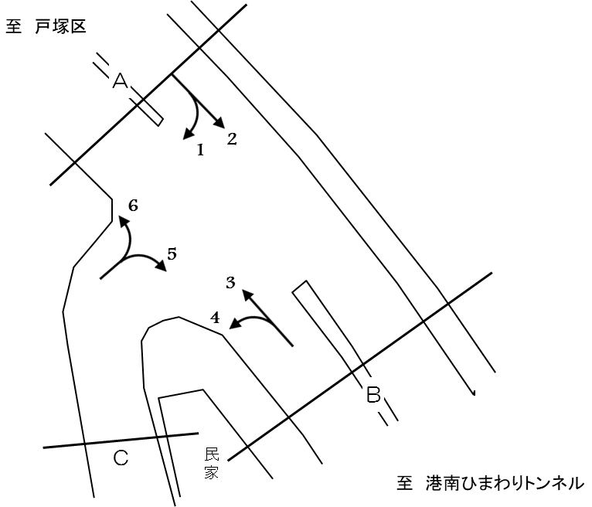

方向別交通量集計表
断面 | 方向 | 大型計 | 小型計 | 合計 | 断面 | 方向 | 大型計 | 小型計 | 合計
Ａ | 1 | 10 | 310 | 320 | Ｃ | 5 | 40 | 475 | 515
 | 2 | 2,531 | 13,038 | 15,569 |  | 6 | 66 | 406 | 472
 | 計 | 2,541 | 13,348 | 15,889 |  | 計 | 106 | 881 | 987
Ｂ | 3 | 2,896 | 13,628 | 16,524
 | 4 | 8 | 104 | 112
 | 計 | 2,904 | 13,732 | 16,636

変動図
 | 調査年月日 | 調 査 方 向 案 内 図
 | 2025-11-18
 | 調査時間
 | 7：00～19：00（12時間）
 | 調査地点
 | №68 日野二丁目 【-】
 | 凡例
小型車
大型車混入率
大型車
 | 流入計Ａ（1+2） |  | 流入計Ａ（1+2） |  |  |  | 流出計Ａ（3+6） |  |  |  | 断面計Ａ
 |  |  |  | 小型車 | 大型車 | 大型車混入率 |  | 小型車 | 大型車 | 大型車混入率 |  | 小型車 | 大型車 | 大型車混入率
 |  |  | 7-8 | 1724 | 260 | 13.1 | 7-8 | 945 | 240 | 20.3 | 7-8 | 2669 | 500 | 15.8
 |  |  | 8-9 | 1449 | 273 | 15.9 | 8-9 | 977 | 255 | 20.7 | 8-9 | 2426 | 528 | 17.9
 |  |  | 9-10 | 1079 | 298 | 21.6 | 9-10 | 966 | 290 | 23.1 | 9-10 | 2045 | 588 | 22.3
 |  |  | 10-11 | 1029 | 337 | 24.7 | 10-11 | 929 | 300 | 24.4 | 10-11 | 1958 | 637 | 24.5
 |  |  | 11-12 | 1002 | 281 | 21.9 | 11-12 | 967 | 279 | 22.4 | 11-12 | 1969 | 560 | 22.1
 |  |  | 12-13 | 936 | 257 | 21.5 | 12-13 | 910 | 277 | 23.3 | 12-13 | 1846 | 534 | 22.4
 |  |  | 13-14 | 944 | 247 | 20.7 | 13-14 | 1005 | 246 | 19.7 | 13-14 | 1949 | 493 | 20.2
 |  |  | 14-15 | 1003 | 229 | 18.6 | 14-15 | 1157 | 289 | 20.0 | 14-15 | 2160 | 518 | 19.3
 |  |  | 15-16 | 1034 | 142 | 12.1 | 15-16 | 1335 | 247 | 15.6 | 15-16 | 2369 | 389 | 14.1
 |  |  | 16-17 | 1072 | 52 | 4.6 | 16-17 | 1467 | 210 | 12.5 | 16-17 | 2539 | 262 | 9.4
 |  |  | 17-18 | 1050 | 91 | 8.0 | 17-18 | 1722 | 169 | 8.9 | 17-18 | 2772 | 260 | 8.6
 |  |  | 18-19 | 1026 | 74 | 6.7 | 18-19 | 1654 | 160 | 8.8 | 18-19 | 2680 | 234 | 8.0
 | 流出計Ａ（3+6）

 | 断面計Ａ

自 動 車 交 通 量 時 間 変 動 図
 | 流入計Ｂ（3+4） |  | 流入計Ｂ（3+4） |  |  |  | 流出計Ｂ（2+5） |  |  |  | 断面計Ｂ
 |  |  |  | 小型車 | 大型車 | 大型車混入率 |  | 小型車 | 大型車 | 大型車混入率 |  | 小型車 | 大型車 | 大型車混入率
 |  |  | 7-8 | 898 | 235 | 20.7 | 7-8 | 1748 | 265 | 13.2 | 7-8 | 2646 | 500 | 15.9
 |  |  | 8-9 | 931 | 243 | 20.7 | 8-9 | 1459 | 277 | 16.0 | 8-9 | 2390 | 520 | 17.9
 |  |  | 9-10 | 930 | 286 | 23.5 | 9-10 | 1100 | 304 | 21.7 | 9-10 | 2030 | 590 | 22.5
 |  |  | 10-11 | 903 | 299 | 24.9 | 10-11 | 1042 | 342 | 24.7 | 10-11 | 1945 | 641 | 24.8
 |  |  | 11-12 | 944 | 274 | 22.5 | 11-12 | 1000 | 288 | 22.4 | 11-12 | 1944 | 562 | 22.4
 |  |  | 12-13 | 897 | 274 | 23.4 | 12-13 | 944 | 256 | 21.3 | 12-13 | 1841 | 530 | 22.4
 |  |  | 13-14 | 990 | 240 | 19.5 | 13-14 | 936 | 244 | 20.7 | 13-14 | 1926 | 484 | 20.1
 |  |  | 14-15 | 1133 | 282 | 19.9 | 14-15 | 1015 | 230 | 18.5 | 14-15 | 2148 | 512 | 19.2
 |  |  | 15-16 | 1309 | 241 | 15.5 | 15-16 | 1048 | 148 | 12.4 | 15-16 | 2357 | 389 | 14.2
 |  |  | 16-17 | 1452 | 206 | 12.4 | 16-17 | 1085 | 52 | 4.6 | 16-17 | 2537 | 258 | 9.2
 |  |  | 17-18 | 1708 | 167 | 8.9 | 17-18 | 1076 | 91 | 7.8 | 17-18 | 2784 | 258 | 8.5
 |  |  | 18-19 | 1637 | 157 | 8.8 | 18-19 | 1060 | 74 | 6.5 | 18-19 | 2697 | 231 | 7.9
 | 流出計Ｂ（2+5）

 | 断面計Ｂ

自 動 車 交 通 量 時 間 変 動 図
 | 流入計Ｃ（5+6） |  | 流入計Ｃ（5+6） |  |  |  | 流出計Ｃ（1+4） |  |  |  | 断面計Ｃ
 |  |  |  | 小型車 | 大型車 | 大型車混入率 |  | 小型車 | 大型車 | 大型車混入率 |  | 小型車 | 大型車 | 大型車混入率
 |  |  | 7-8 | 94 | 11 | 10.5 | 7-8 | 23 | 1 | 4.2 | 7-8 | 117 | 12 | 9.3
 |  |  | 8-9 | 85 | 17 | 16.7 | 8-9 | 29 | 1 | 3.3 | 8-9 | 114 | 18 | 13.6
 |  |  | 9-10 | 88 | 13 | 12.9 | 9-10 | 31 | 3 | 8.8 | 9-10 | 119 | 16 | 11.9
 |  |  | 10-11 | 75 | 8 | 9.6 | 10-11 | 36 | 2 | 5.3 | 10-11 | 111 | 10 | 8.3
 |  |  | 11-12 | 56 | 13 | 18.8 | 11-12 | 35 | 1 | 2.8 | 11-12 | 91 | 14 | 13.3
 |  |  | 12-13 | 57 | 3 | 5.0 | 12-13 | 36 | 1 | 2.7 | 12-13 | 93 | 4 | 4.1
 |  |  | 13-14 | 53 | 8 | 13.1 | 13-14 | 46 | 5 | 9.8 | 13-14 | 99 | 13 | 11.6
 |  |  | 14-15 | 58 | 11 | 15.9 | 14-15 | 22 | 3 | 12.0 | 14-15 | 80 | 14 | 14.9
 |  |  | 15-16 | 71 | 13 | 15.5 | 15-16 | 31 | 1 | 3.1 | 15-16 | 102 | 14 | 12.1
 |  |  | 16-17 | 65 | 4 | 5.8 | 16-17 | 37 | 0 | 0.0 | 16-17 | 102 | 4 | 3.8
 |  |  | 17-18 | 92 | 2 | 2.1 | 17-18 | 52 | 0 | 0.0 | 17-18 | 144 | 2 | 1.4
 |  |  | 18-19 | 87 | 3 | 3.3 | 18-19 | 36 | 0 | 0.0 | 18-19 | 123 | 3 | 2.4
 | 流出計Ｃ（1+4）

 | 断面計Ｃ

自 動 車 交 通 量 時 間 変 動 図

